VODA
Název projektu
Obchodní jméno / Jméno žadatele

Zdroj vody (vyberte typ z roletky) | Podíl zdroje na spotřebě [1] (v %) | Koeficient ohrožení suchem [2] - viz mapa | Faktor ohrožení [1] x [2] = [3]
 |  |  | 0
 |  |  | 0
 |  |  | 0

Celkový faktor ohrožení suchem | 0
Celkový faktor ohrožení suchem ≥ 9 | projekt nelze podpořit
Celkový faktor ohrožení suchem < 9 | projekt lze podpořit

Návod k vyplnění
Zdroj vody | Každý zdroj vody uveďte do samostatného řádku.
Podíl zdroje na spotřebě [1] | Uveďte podíl daného zdroje vody na celkové roční spotřebě vody. Zadejte hodnotu v rozmezí 0 až 100%.
Koeficient ohrožení suchem [2] | Uveďte koeficient ohrožení suchem pro daný zdroj vody dle mapy zveřejněné na webu https://www.suchovkrajine.cz/nastroje/vodni-audit/. Vždy dejte pozor, že využíváte odpovídající mapu podle zdroje vody - srážkové, povrchové, podzemní vody. | 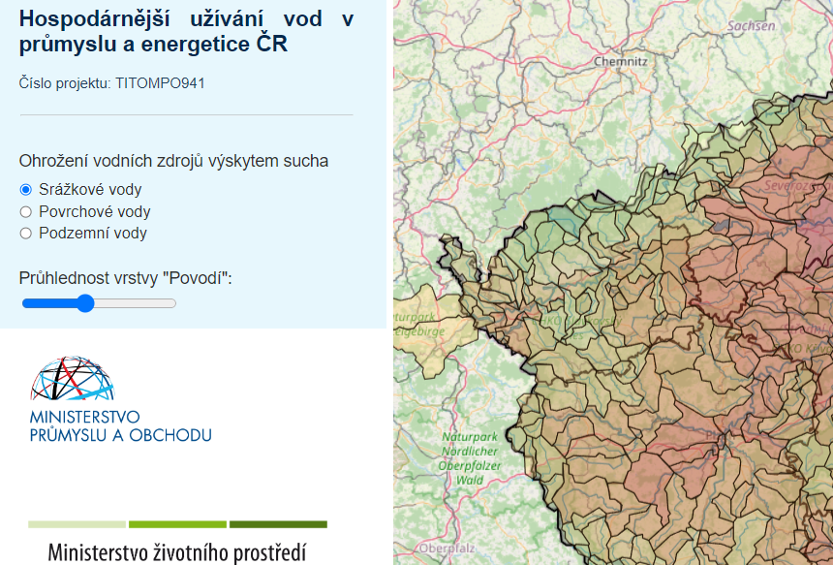 LINK na mapu

